상품제안서
바쏘 NEW 글로리 진공 텀블러 500ml | 상품코드: S42268

 |  |  |  |  |  |  | 02-713-8555 | www.synergygift.co.kr
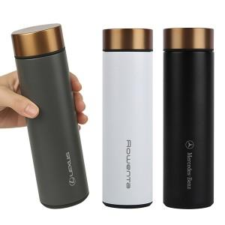 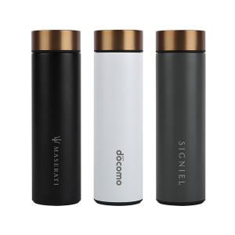 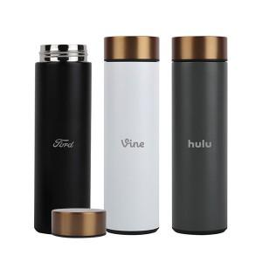

【상세/제작정보】

【인쇄/포장옵션】 | 실크, 레이저 / 포장지포장

【공급단가】 | 수량 | 30~ | 100~ | 300~ | 1,000~ | 3,000~
*VAT별도 | 블랙 | 7,150원 | 6,760원 | 6,430원 | 6,250원 | 6,150원
 | 화이트 | 7,150원 | 6,760원 | 6,430원 | 6,250원 | 6,150원
 | 그레이 | 7,150원 | 6,760원 | 6,430원 | 6,250원 | 6,150원

【상품 URL】 | https://www.synergygift.co.kr:443/src/goods_detail.php?gdno=42268

